Tabela 1
Tablela 1: Podaci o osiguranju za period od 1. januara do 31. avgusta 2021. godine
Table 1: Insurance data for the period 1 January - 31 August 2021

Šifra Code | Vrste osiguranja/ Class of Insurance | Osiguranja/ Policies |  | Štete/ Claims
 |  | Broj osiguranja/ Number of Insurance | Bruto fakturisana premija/ Gross written premium GWP (€) | Broj šteta/ Number of Claims | Riješene štete/ Settled Claims
 |  |  |  |  | Broj/ Number | Iznos/ Amount (€)
01 | Osiguranje od nezgode/ Accident insurance | 21,418 | 7,335,591 | 7,659 | 7,095 | 5,018,240
02 | Zdravstveno osiguranje/ Health insurance | 17,403 | 1,966,951 | 11,425 | 9,875 | 857,683
03 | Osiguranje motornih vozila/ Motor vehicle Insurance | 10,270 | 4,030,969 | 2,122 | 1,835 | 2,203,420
04 | Osiguranje šinskih vozila/ Railway rolling stock insurance | 5 | 55,310 | 0 | 0 | 0
05 | Osiguranje vazduhoplova/ Aircraft insurance | 8 | 331,791 | 3 | 1 | 120,106
06 | Osiguranje plovnih objekata/ Vessel insurance | 34 | 236,849 | 3 | 1 | 0
07 | Osiguranje robe u prevozu/ Goods in transit insurance | 226 | 347,552 | 86 | 86 | 31,159
08 | Osiguranje imovine od požara i drugih opasnosti/ Insurance against fire and other threats to property | 9,257 | 2,701,477 | 347 | 283 | 563,567
09 | Ostala osiguranja imovine/ Other damage to property | 11,916 | 7,634,246 | 1,612 | 1,221 | 1,044,379
10 | Osiguranje od odgovornosti za upotrebu motornih vozila/ Motor vehicles liability insurance | 221,752 | 25,756,135 | 9,959 | 8,297 | 9,264,399
11 | Osiguranje od odgovornosti za upotrebu vazduhoplova/ Aircraft liability insurance | 22 | 681,292 | 0 | 0 | 0
12 | Osiguranje od odgovornosti za upotrebu plovihih objekata/ Vessel liability insurance | 2,393 | 269,969 | 15 | 10 | 3,634
13 | Osiguranje od opšte odgovornosti za štetu/ General liability insurance | 2,237 | 1,873,540 | 1,860 | 1,673 | 960,012
14 | Osiguranje kredita/ Credit insurance | 1,217 | 697,665 | 80 | 75 | 150,237
15 | Osiguranje jemstva/ Suretyship insurance | 88 | 35,465 | 22 | 18 | 15,065
16 | Osiguranje finansijskih gubitaka/ Financial loss insurance | 1,735 | 218,470 | 186 | 185 | 19,374
17 | Osiguranje troškova pravne zaštite/ Legal expense insurance | 1,097 | 3,875 | 1 | 0 | 0
18 | Putno osiguranje/ Travel insurance | 34,779 | 526,918 | 2,176 | 1,567 | 157,939
19 | Druge vrste neživotnih osiguranja/ Other classes of non-life insurance | 16,551 | 54,026 | 10 | 9 | 325
20 | Osiguranje života/ Life insurance | 71,011 | 10,897,933 | 1,834 | 1,635 | 6,229,063
21 | Rentno osiguranje/ Annuity insurance | 154 | 14,727 | 26 | 22 | 17,497
22 | Dopunsko osiguranje lica uz osiguranje života/ Supplementary insurance in addition to life insurance | 45,129 | 1,020,164 | 578 | 403 | 273,538
23 | Druge vrste životnih osiguranje/ Other classes of life insurance | 31 | 1,300 | 1 | 1 | 0
 | UKUPNO (neživotna osiguranja, vrste 01 - 19) TOTAL (non-life insurance, lines 01 -19) | 352,408 | 54,758,092 | 37,566 | 32,231 | 20,409,538
 | UKUPNO (životna osiguranja, vrste 20 - 23) TOTAL (life insurance 20 - 23) | 116,325 | 11,934,124 | 2,439 | 2,061 | 6,520,098
 | UKUPNO / TOTAL | 468,733 | 66,692,216 | 40,005 | 34,292 | 26,929,636
Izvor/Source: ANO/ISA

Grafik 1: Učešće vrsta osiguranja u ukupnoj BFP
Chart 1: Share of classes of insurance in total GWP
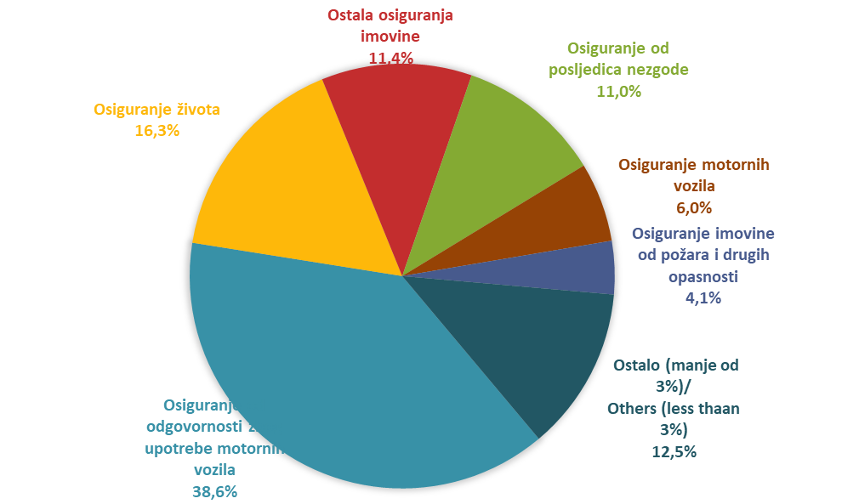

Izvor/Source: ANO/ISA

Sadržaj/Contents

